Proライセンスについて
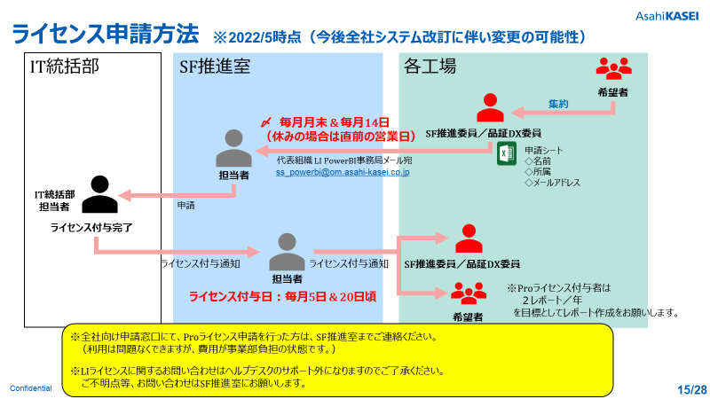
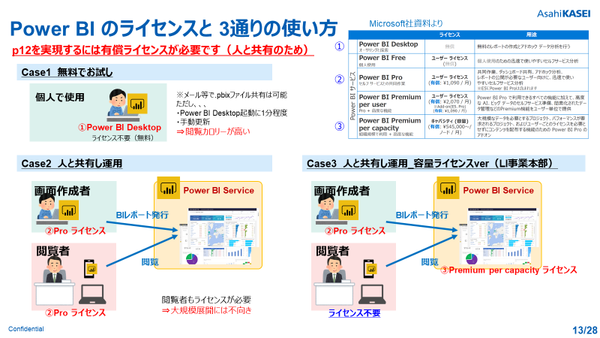
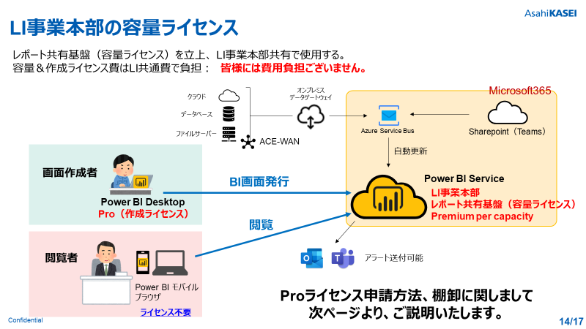
○Power BI Proライセンスとは？
 | Power BIで、共有用のレポートを作成するのに必要なライセンスになります。
 | 自分のPC内での作成、及び閲覧するだけであれば、本ライセンスは不要です。
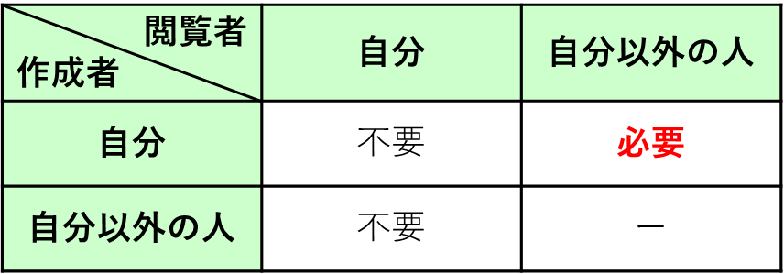

○申請書記入方法／記入例

 | ① ライセンス新規登録申請する場合
 | 新規登録をする方の情報について、各項目ご記入ください。
 | ② ライセンス削除申請する場合
 | ③ ライセンス者を変更する場合
 | Proライセンスの棚卸しを年１回（毎年５月）行っていただく予定ですので、そこでまとめて行ってください。
 | 提出書類は棚卸し依頼時に送付いたします。

○申請フロー
 | ・ライセンス登録は毎月2回行います。
 | ・各工場のSF推進委員、又は品証DX委員はProライセンスの希望者を取りまとめていただき、「LI事業本部 Power BI事務局」にメールを送ってください。
 | ・SF推進委員、又は品証DX委員の方は毎月月末 or 14日までにメールを送付願います（登録希望月の前月）。
 | 締切日が休祝日の場合は、前営業日までとします。
 | ・SF推進室の担当者が内容に不備が無いか確認し、IT統括部にライセンスの登録／変更依頼を出します。
 | ・月末申請⇒翌月20日、14日申請⇒翌月5日にライセンス登録が完了します。ライセンス登録が完了しましたらご連絡いたします。

